K1
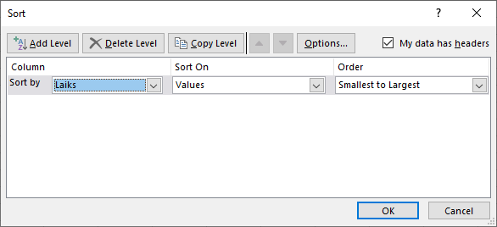
Darblapā K1 dots augstlēkšanas sacensību rezultātu saraksts zēniem.
1. Izveidot trīs darblapas K1 dublikātus (kopijas).
2. Pirmajā dublētajā darblapā sakārtot sarakstu pēc komandas.
3. Otrajā dublētajā darblapā sakārtot sarakstu pēc uzstādītā rezultāta, sākot ar vājāko.
4. Trešajā dublētajā darblapā sakārtot sarakstu pēc uzvārda un vārda.
Kārtošanu un atlasi veic Data cilnes sadaļā Sort&Filter.
Lai kārtošanu veiktu regulārā tabulā, ieklikšķina tabulas pirmās rindas šūnā tajā kolonnā, pēc kuras paredzēta kārtošana un lieto pogu vai .
Ja kārtošana jāveic pēc vairākās kolonnās izvietotiem datiem, lieto pogu Sort un pirmajā sarakstā Sort by izvēlas kolonnu, pēc kuras kārtot. Tad ar pogu Add Level pievieno iespēju izvēlēties nākamo kārtošanas kritēriju.
Vārds | Uzvārds | Komanda | Rezultāts
Sandis | Zariņš | 1. pamatskola | 1.2
Edgars | Lazda | 1. pamatskola | 1.3
Juris | Strautiņš | 1. vidusskola | 1.6
Toms | Cīrulis | 1. vidusskola | 1.6
Markuss | Apsītis | 2. pamatskola | 1.45
Renārs | Kļava | 2. vidusskola | 1.25
Marks | Briedis | 2. vidusskola | 1.4
Nils | Ķirsis | 3. pamatskola | 1.25
Jānis | Zariņš | 3. pamatskola | 1.3
Klāvs | Legzdiņš | 3. vidusskola | 1.25

K1 (2)
Darblapā K1 dots augstlēkšanas sacensību rezultātu saraksts zēniem.
1. Izveidot trīs darblapas K1 dublikātus (kopijas).
2. Pirmajā dublētajā darblapā sakārtot sarakstu pēc komandas.
3. Otrajā dublētajā darblapā sakārtot sarakstu pēc uzstādītā rezultāta, sākot ar vājāko.
4. Trešajā dublētajā darblapā sakārtot sarakstu pēc uzvārda un vārda.
Kārtošanu un atlasi veic Data cilnes sadaļā Sort&Filter.
Lai kārtošanu veiktu regulārā tabulā, ieklikšķina tabulas pirmās rindas šūnā tajā kolonnā, pēc kuras paredzēta kārtošana un lieto pogu vai .
Ja kārtošana jāveic pēc vairākās kolonnās izvietotiem datiem, lieto pogu Sort un pirmajā sarakstā Sort by izvēlas kolonnu, pēc kuras kārtot. Tad ar pogu Add Level pievieno iespēju izvēlēties nākamo kārtošanas kritēriju.
Vārds | Uzvārds | Komanda | Rezultāts
Sandis | Zariņš | 1. pamatskola | 1.2
Nils | Ķirsis | 3. pamatskola | 1.25
Klāvs | Legzdiņš | 3. vidusskola | 1.25
Renārs | Kļava | 2. vidusskola | 1.25
Edgars | Lazda | 1. pamatskola | 1.3
Jānis | Zariņš | 3. pamatskola | 1.3
Marks | Briedis | 2. vidusskola | 1.4
Markuss | Apsītis | 2. pamatskola | 1.45
Juris | Strautiņš | 1. vidusskola | 1.6
Toms | Cīrulis | 1. vidusskola | 1.6

K1 (3)
Darblapā K1 dots augstlēkšanas sacensību rezultātu saraksts zēniem.
1. Izveidot trīs darblapas K1 dublikātus (kopijas).
2. Pirmajā dublētajā darblapā sakārtot sarakstu pēc komandas.
3. Otrajā dublētajā darblapā sakārtot sarakstu pēc uzstādītā rezultāta, sākot ar vājāko.
4. Trešajā dublētajā darblapā sakārtot sarakstu pēc uzvārda un vārda.
Kārtošanu un atlasi veic Data cilnes sadaļā Sort&Filter.
Lai kārtošanu veiktu regulārā tabulā, ieklikšķina tabulas pirmās rindas šūnā tajā kolonnā, pēc kuras paredzēta kārtošana un lieto pogu vai .
Ja kārtošana jāveic pēc vairākās kolonnās izvietotiem datiem, lieto pogu Sort un pirmajā sarakstā Sort by izvēlas kolonnu, pēc kuras kārtot. Tad ar pogu Add Level pievieno iespēju izvēlēties nākamo kārtošanas kritēriju.
Vārds | Uzvārds | Komanda | Rezultāts
Edgars | Apsītis | 1. pamatskola | 1.3
Jānis | Briedis | 3. pamatskola | 1.3
Juris | Cīrulis | 1. vidusskola | 1.6
Klāvs | Kļava | 3. vidusskola | 1.25
Marks | Ķirsis | 2. vidusskola | 1.4
Markuss | Lazda | 2. pamatskola | 1.45
Nils | Legzdiņš | 3. pamatskola | 1.25
Renārs | Strautiņš | 2. vidusskola | 1.25
Sandis | Zariņš | 1. pamatskola | 1.2
Toms | Zariņš | 1. vidusskola | 1.6

K2
Skrējiens pa pilsētas ielām |  |  |  | 2 apļi

Noskaidrot, kas notiek pēc kārtošanas pogas piespiešanas, ja:
1. Vēloties sakārtot dalībniekus pēc numuriem, atlasa apgabalu A6:A19.
2. Vēloties sakārtot dalībniekus pēc distancē pavadītā laika, atlasa šūnu F5.
Izpildīt:
1. Atcelt iepriekš veiktās kārtošanas (Undo)
2. Sakārtot dalībniekus pēc rezultātiem, atlasot ar peli tabulu un izmantojot pogu Sort.
Meitenes

Dal. Nr. | Vārds | Uzvārds | Dz.g. | Organizācija | Laiks
93 | Kitija | Vanadziņa | 2003 | 1. vsk. | 14.51
100 | Annija | Ločmele | 2002 | Sporta skola | 16.40
77 | Gunita | Zvejniece | 2003 | 1. psk. | 16.55
1 | Maija | Liepiņa | 2003 | 2. psk. | 16.69
94 | Jūlija | Popova | 2003 | Sporta skola | 17.27
85 | Juta | Samsone | 2002 | 2. vsk. | 17.55
96 | Viktorija | Ivanova | 2002 | 2. vsk. | 18.03
6 | Antra | Mauriņa | 2003 | Sporta skola | 18.23
88 | Marta | Melnbārde | 2003 | 2. psk. | 19.12
86 | Kristīne | Kovaļova | 2002 | 2. vsk. | 21.24
95 | Līva | Puriņa | 2002 | 1. psk. | 21.40
82 | Dace | Gulbe | 2003 | Sporta skola | 21.41
7 | Viktorija | Puriņa | 2003 | 1. vsk. | 22.56
4 | Valda | Ziemele | 2003 | 2. psk. | 24.32
 |  |  |  | Labākais: | 24.32
 |  |  |  | Vājākais: | 14.51
 |  |  |  | Vidējais: | 18.95

F1
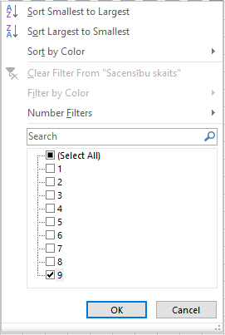
Darblapā F1 dots burāšanas sezonas sacensību rezultātu saraksts.
1. Pievienot filtru (Data / Filter).
2. Atlasīt sportistus, kuri piedalījušies visos posmos.
Vārds | Uzvārds | Grupa | Punktu summa | 1. posms | 2. posms | 3. posms | 4. posms | 5. posms | 6. posms | 7. posms | 8. posms | 9. posms | Sacensību skaits
Igors | Antonovs | A | 102 | 9 |  | 17 |  | 16 | 23 | 12 | 19 |  | 6

F2
1. Atlasīt B grupas sportistus.
2. Papildus atlasīt sportistus, kas piedalījušies pēdējā posmā.
Vārds | Uzvārds | Grupa | Punktu summa | 1. posms | 2. posms | 3. posms | 4. posms | 5. posms | 6. posms | 7. posms | 8. posms | 9. posms | Sacensību skaits
Vilnis | Vanags | B | 126 | 7 | 16 | 1 | 19 | 19 | 21 |  | 14 | 21 | 8
Raimonds | Sloka | B | 115 | 5 |  |  | 20 | 20 | 19 |  | 20 | 25 | 6
Ilmārs | Priede | B | 59 |  |  | 8 | 4 | 7 | 10 |  | 9 | 15 | 6
Guntis | Bergs | B | 232 | 21 | 24 | 23 | 31 | 29 | 30 | 19 | 15 | 31 | 9
Dairis | Cālītis | B | 223 | 23 | 20 | 24 | 29 | 23 | 29 | 16 | 23 | 27 | 9
Tālis | Ķirsis | B | 14 |  |  |  |  |  | 11 |  |  | 1 | 2
Kristaps | Dambis | B | 152 | 16 | 19 | 18 | 22 | 17 |  |  | 24 | 29 | 7
Valters | Ozols | B | 188 | 17 | 15 | 14 | 28 | 25 | 27 |  | 26 | 28 | 8
Martins | Rudzītis | B | 42 |  |  |  | 6 | 2 | 12 |  |  | 18 | 4

F3
1. Atcelt grupai uzliktot atlases nosacījumus.
2. Atlasīt visus sportistus, kas kopā ieguvuši vismaz 150 punktus.
3. Dublēt atlasīto datu tabulas saturu darblapā Sheet7.
Vārds | Uzvārds | Grupa | Punktu summa | 1. posms | 2. posms | 3. posms | 4. posms | 5. posms | 6. posms | 7. posms | 8. posms | 9. posms | Sacensību skaits
Aldis | Caunītis | B | 219 | 26 | 31 | 31 | 40 | 27 | 32 | 25 |  |  | 7
Vilnis | Māliņš | C | 299 | 30 | 27 | 28 | 36 | 32 | 41 | 20 | 36 | 40 | 9
Juris | Balodis | C | 246 | 18 | 21 | 25 | 33 | 24 | 34 | 14 | 32 | 36 | 9
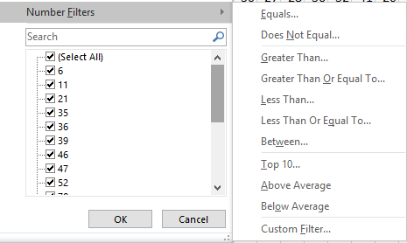
Guntis | Bergs | B | 232 | 21 | 24 | 23 | 31 | 29 | 30 | 19 | 15 | 31 | 9
Ilgonis | Grīnbergs | C | 222 | 19 | 18 | 20 | 27 | 26 | 31 | 17 | 25 | 30 | 9
Dairis | Cālītis | B | 223 | 23 | 20 | 24 | 29 | 23 | 29 | 16 | 23 | 27 | 9
Kristaps | Dambis | B | 152 | 16 | 19 | 18 | 22 | 17 |  |  | 24 | 29 | 7
Valters | Ozols | B | 188 | 17 | 15 | 14 | 28 | 25 | 27 |  | 26 | 28 | 8

F4
1. Atlasīt visus sportistus, kuru uzvārds sākas ar burtu "O".
Vārds | Uzvārds | Grupa | Punktu summa | 1. posms | 2. posms | 3. posms | 4. posms | 5. posms | 6. posms | 7. posms | 8. posms | 9. posms | Sacensību skaits
Valters | Ozols | B | 188 | 17 | 15 | 14 | 28 | 25 | 27 |  | 26 | 28 | 8
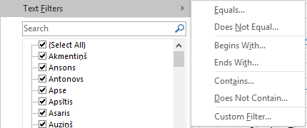
Guntars | Ozols | B | 73 |  |  | 35 |  | 36 |  |  |  |  | 2
Valts | Ozoliņš | D | 26 |  | 8 |  |  |  |  |  | 16 |  | 2

A1
 | 2017 |  |  | 2018 |  |  | 2019 |  |  | 2017-2019
 | Sējumu platība, tūkst. ha | Kopraža, tūkst. tonnu | Vidējā ražība, cnt no 1 ha | Sējumu platība, tūkst. ha | Kopraža, tūkst. tonnu | Vidējā ražība, cnt no 1 ha | Sējumu platība, tūkst. ha | Kopraža, tūkst. tonnu | Vidējā ražība, cnt no 1 ha | Sējumu platība, tūkst. ha | Kopraža, tūkst. tonnu | Vidējā ražība, cnt no 1 ha
Kartupeļi | 22.7 | 408.3 | 180.0 | 22.3 | 426.9 | 191.0 | 22.4 | 501.8 | 223.5 | 73.9 | 1435.3 | 1360.1
burkāni | 1.5 | 31.1 | 209.0 | 1.5 | 27.3 | 186.0 | - | - | -
sīpoli | 1.2 | 17.7 | 149.0 | 1.2 | 19.2 | 166.0 | - | - | -
ķiploki | 0.5 | 1.9 | 36.9 | 0.6 | 1.1 | 18.7 | - | - | -

Centrālās statistikas pārvaldes datubāzē (https://www.csb.gov.lv/lv/statistika/db) atrast nodaļu Lauksaimniecības kultūru sējumu platība, kopraža un vidējā ražība, atlasīt datus par 3 pēdējo gadu kartupeļu, burkānu, kāpostu un sīpolu ražu un dublēt datus šajā darblapā.
1. Noformēt tabulu.
2. Ar datiem veikt vismaz trīs dažādus aprēķinus.
3. Izveidot vismaz divas dažādas diagrammas.

